表紙・改定履歴
Webダイレクト販売

画面設計書
試算結果展開定期画面
G0108

© 2020 Sasuke Financial Lab Inc.

変 更 記 録
版数 REV. | 作成更新日 | 変 更 内 容 | 担 当
01 | 2020-08-17 | 初版 | 小川

画面レイアウト
画面レイアウト | システム | 画面名 |  |  | 画面ID
 | Webダイレクト販売 | 試算結果展開定期画面 |  |  | G0108
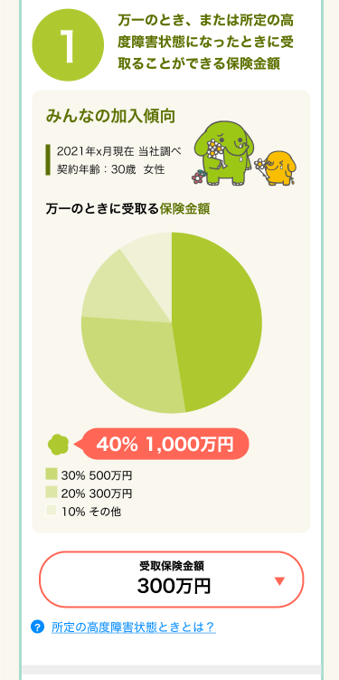

A

X
G0103.試算結果画面と共通
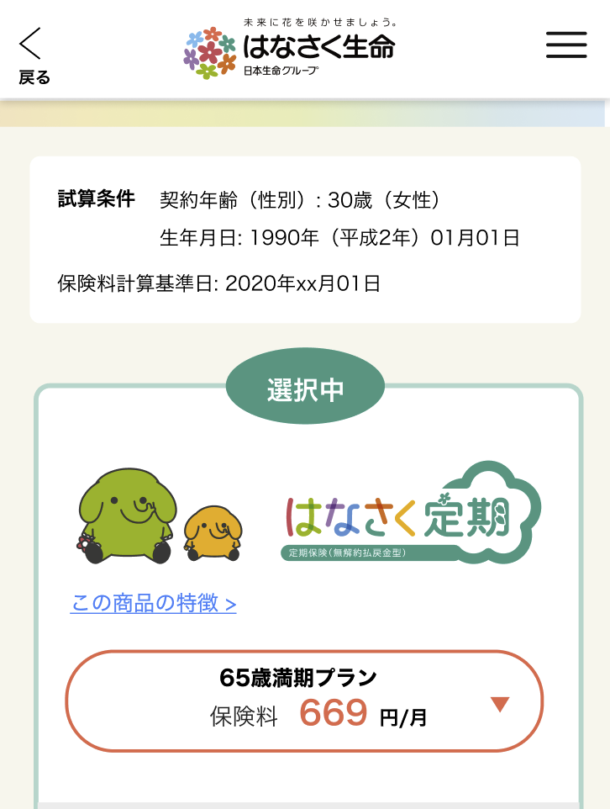

1

2

3
1

2

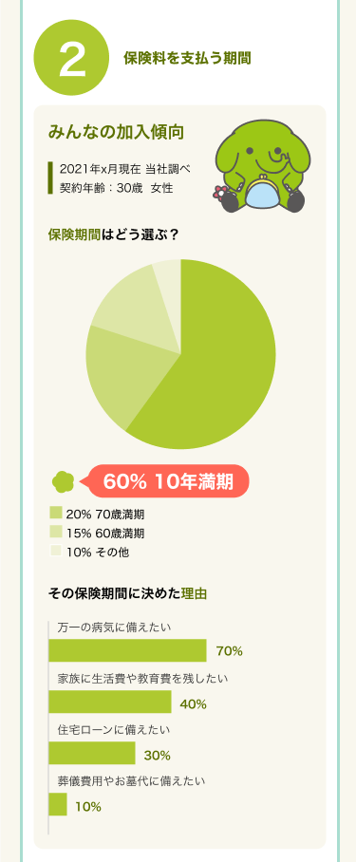
 |  |  | ※A5で展開される「P0110.保障カスタマイズ画面」では
 |  |  |  | A4の歳満期、年満期の選択によって期間の項目が変動する
 |  |  |  | また、A4およびA5の選択できる項目はA2の選択値によって制限が発生する

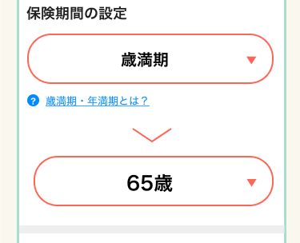
3

4

5

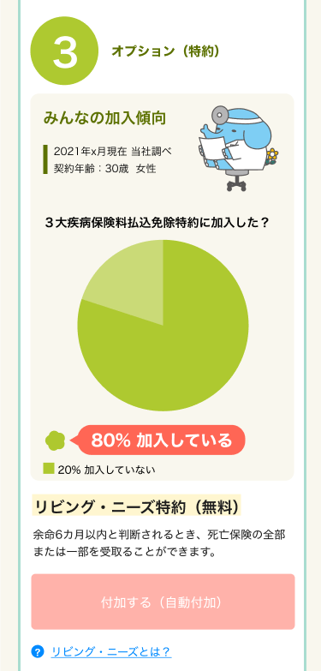

 |  |  |  |  |  | ※A4が歳満期の場合は表示する

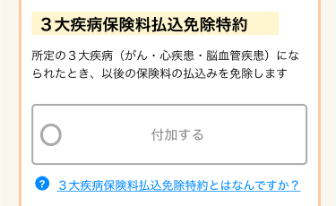

8
6
9
7

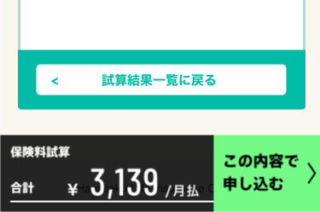

10

X
追従フッター
G0103.試算結果画面と共通

4

